界面&功能
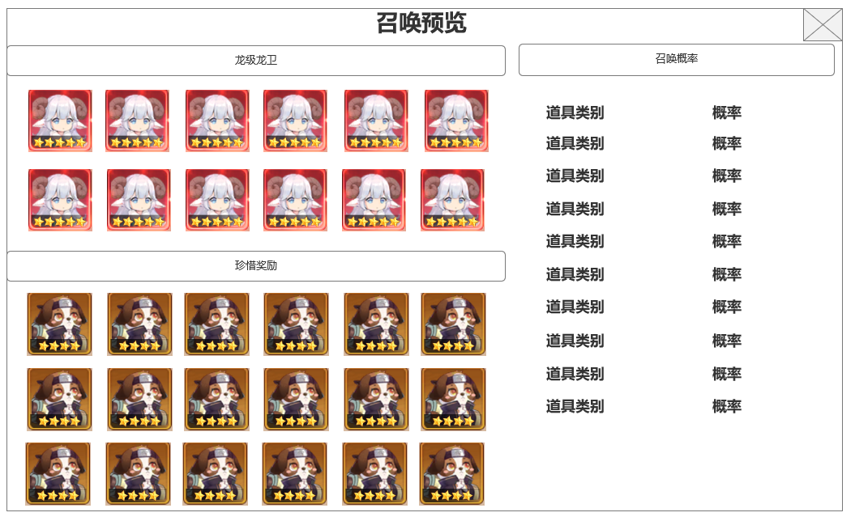
界面相关 |  |  |  |  | 功能规则

 | 思维导图
 | 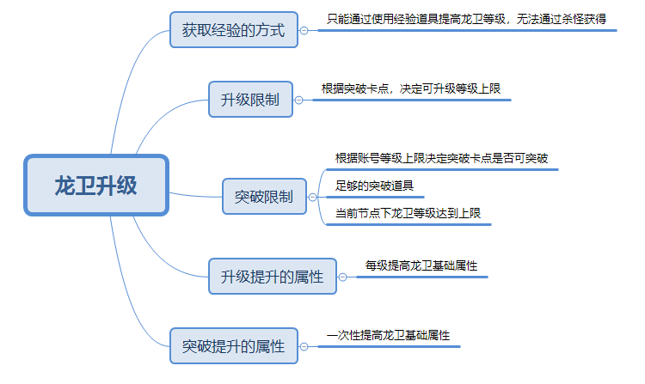 |  |  |  |  |  | 王者龙卫 龙卫升级&龙卫突破
 |  |  |  |  |  | 1.概述
 |  |  |  |  |  | ▶ | 龙卫是玩家操控的角色单位 。需要使用龙卫阵容界面决定可上阵的龙卫，最多3个，战斗中可通过点击龙卫头像，随意切换上阵的龙卫
 | 流程图 |  |  |  |  | ▶ | 龙卫需要通过升级获得培养成长，包含龙卫装备，龙卫觉醒等多项培养需要等级达到一定标准
 | 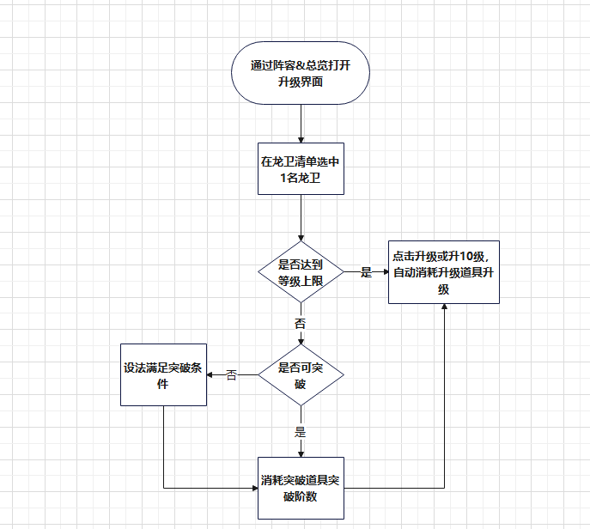
 |  |  |  |  |  | 2等级升级规则
 |  |  |  |  |  | ▶ | 无法通过使用经验道具外的方式增加龙卫经验
 |  |  |  |  |  | ▶ | 龙卫当前未达到其等阶所允许的等级上限，则可以点击下方升级按钮进行升级，按所需经验量自动扣减所需经验道具，优先扣减增加经验较少的经验道具
 |  |  |  |  |  | ▶ | 如可以升级10级或以上，显示并可以点击升10级按钮，否则显示升1级按钮
 |  |  |  |  |  | ▶ | 等级达到上限后，如有超出部分经验值，暂时保存，突破等阶后下一次升级操作时一起计入
 |  |  |  |  |  | 3等阶突破
 |  |  |  |  |  | ▶ | 突破一次性增加大量龙卫属性
 |  |  |  |  |  | ▶ | 突破阶数后，等级上限增加
 |  |  |  |  |  | ▶ | 突破需要满足相关条件
 |  |  |  |  |  |  | 当前阶数等级达到上限
 |  |  |  |  |  |  | 一定数量的指定突破道具
 |  |  |  |  |  |  | 历练等级（账号等级）达到要求
 | 功能入口
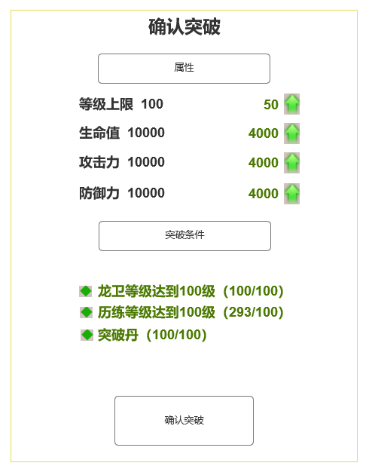
 | 主界面点击入口图标进入

 | 升级主界面
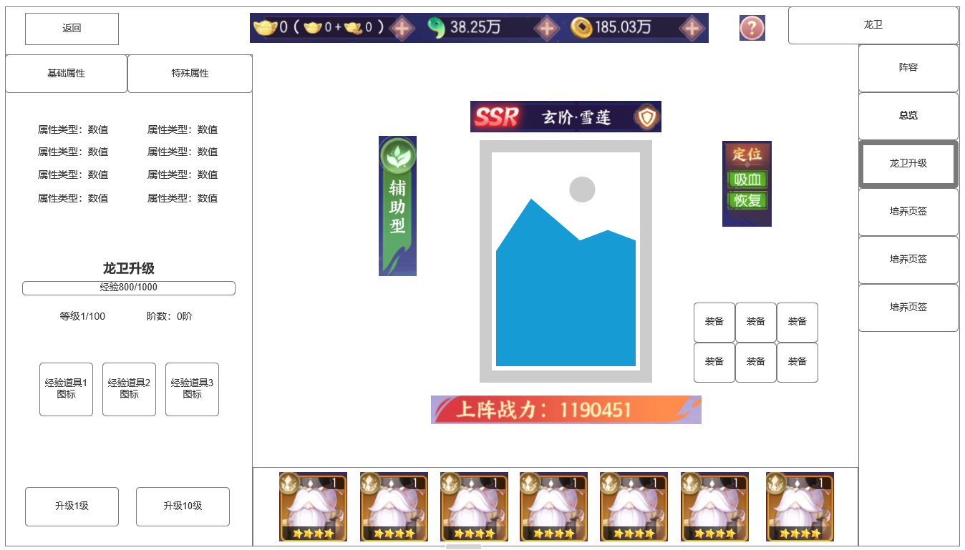
1
 | 整体功能不变，
 |  | 1 | 货币栏位
 |  |  | ▶ | 显示货币信息
4
 |  | 2 | 龙卫升级信息
 |  |  | ▶ | 显示龙卫升级相关信息
 |  | 3 | 升级按钮
 |  |  | ▶ | 分为升1级或升10级
 |  | 4 | 龙卫信息展示区域，与总览界面相同
 |  | 5 | 龙卫清单显示区域
2

3
5
 | 未标示界面

 | 召唤奖励界面
 | 等级达到上限需求突破等阶

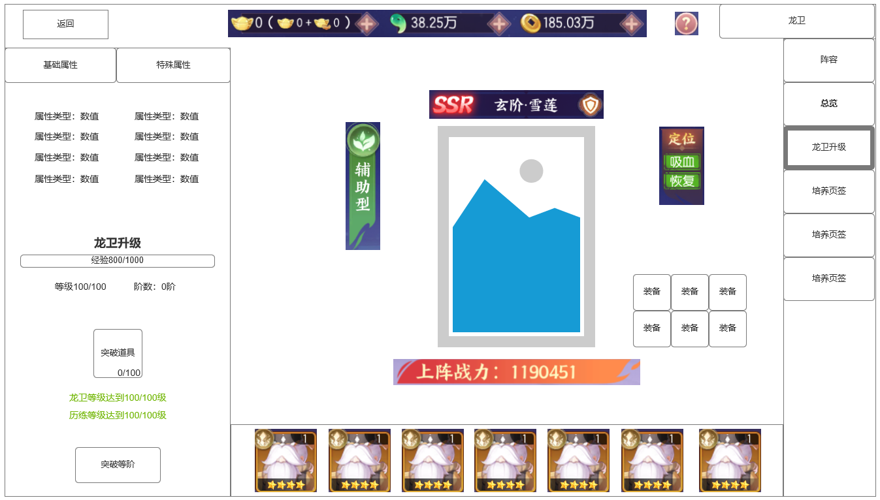

 | 突破等阶达到上限
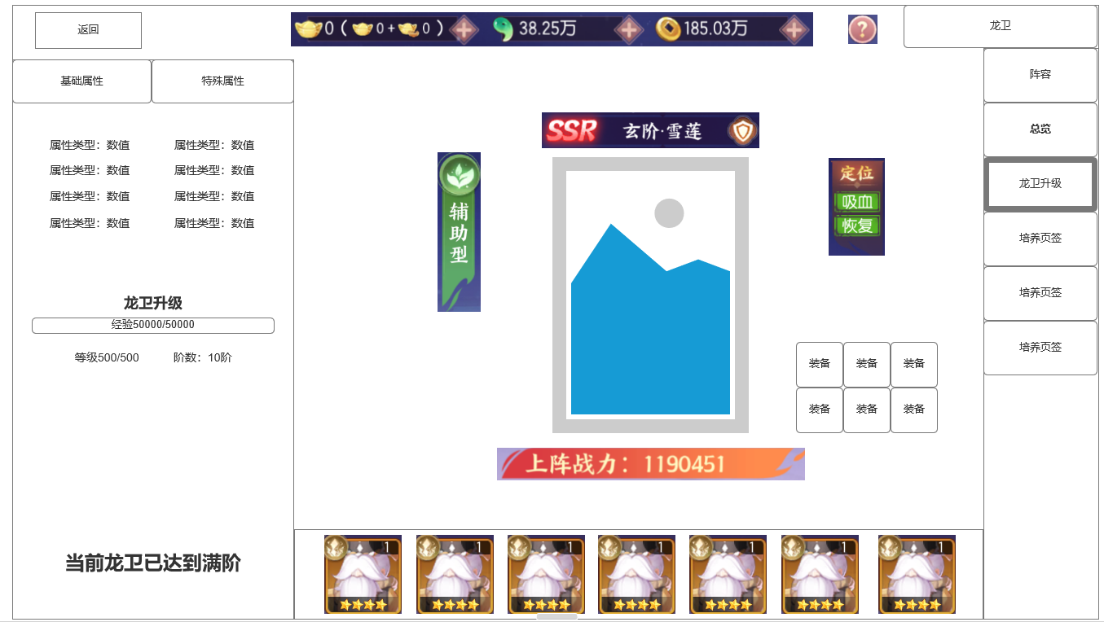

1

 | 未标示界面

参考界面
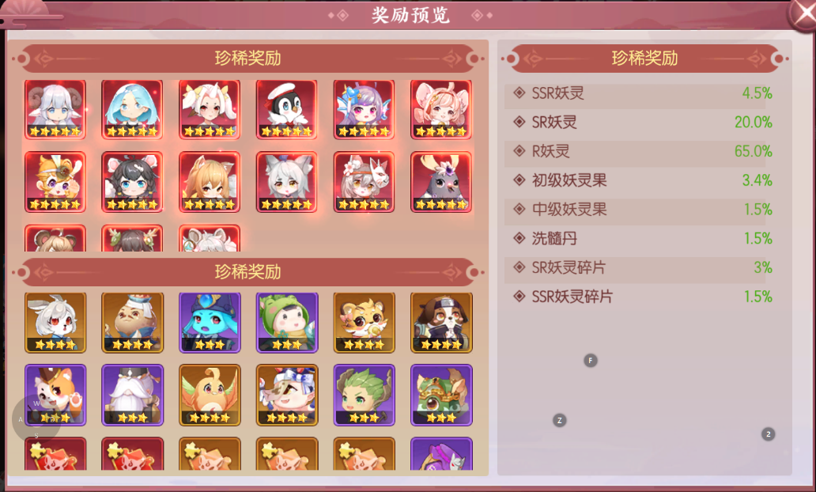
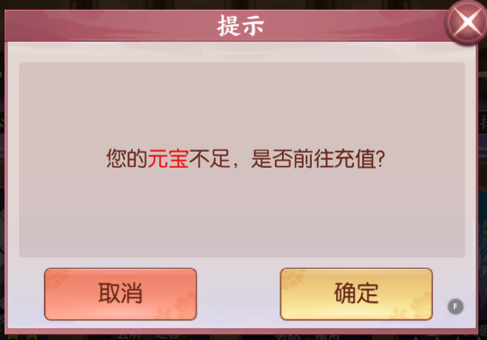
参考图

 | 剑刃风华 妖灵升级



  

